C I 9 - j21 SH

Statistisches Amt
für Hamburg und Schleswig-Holstein

 | STATISTISCHE BERICHTE
 | Kennziffer: C I 9 - j 21 SH

Anbau, Erträge und Verwendung von
Strauchbeeren in Schleswig-Holstein 2021

 |  | Herausgegeben am: 16. Februar 2022

Ergebnisse (S.5)
Einführung
Im 4. Quartal 2021 wurden in Schleswig-Holstein sämtliche Betriebe befragt, die Strauchbeerenobst zum Verkauf erzeugen und über eine Strauchbeerenanbaufläche von mindestes 0,5 Hektar (ha) im Freiland und/oder 0,1 ha unter hohen begehbaren Schutzabdeckungen verfügen.
Diese Erhebung wird in dieser Form seit 2012 allgemein jährlich durchgeführt. Das Ziel der Erhebung ist es, die Anbauflächen und Erntemengen der einzelnen Strauchbeerenarten zu ermitteln.
Ergebnisse
In der Saison 2021 wurde in Schleswig-Holstein auf gut 190 ha Strauchbeerenobst angebaut. Das sind 2 Prozent mehr als in der Saison 2020. Der überwiegende Teil der Fläche wurde im Freiland bewirtschaftet. Auf gut 16 Prozent der Flächen wird auf ökologischer Basis Strauchbeerenobst erzeugt.
Die gesamte Erntemenge belief sich auf rund 9.600 Dezitonnen (dt).
Rechtsgrundlagen
Rechtsgrundlage ist das Agrarstatistikgesetz (AgrStatG) in Verbindung mit dem BStatG.
Erhoben werden die Angaben zu § 17c Absatz 1 Nummer 1 AgrStatG.
Die Auskunftspflicht ergibt sich aus § 93 Absatz 1 Satz 1 AgrStatG in Verbindung mit § 15 BStatG. Nach § 93 Absatz 2 Nummer 1 AgrStatG sind die Inhaber/Inhaberinnen oder Leiter/Leiterinnen landwirtschaftlicher Betriebe auskunftspflichtig.
Detaillierte Ausführungen zu den Statistiken können den Qualitätsberichten entnommen werden, die unter "www.destatis.de, Publikationen, Qualitätsberichte" veröffentlicht werden.
https://www.destatis.de/DE/Methoden/Qualitaet/Qualitaetsberichte/Land-Forstwirtschaft-Fischerei/strauchbeerenerhebung.html

Diagramm (S.6)
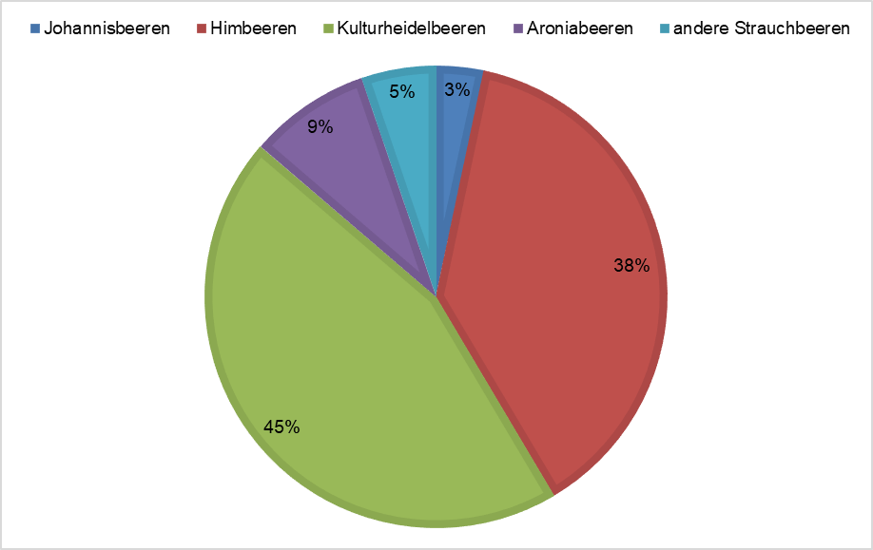
Strauchbeerenanbau auf Freilandflächen in Schleswig-Holstein 2021

